Table 1
 |  | 云南华图教育 yn.huatu.com
 |  | 2021年中央特岗计划教师招聘考试岗位报名人数统计（截止6月3日18点）
州市名称 | 县区名称 | 岗位 | 学历要求 | 教师资格要求 | 招聘人数 | 报名人数 | 审核通过人数 | 竞争比
昆明市 | 石林自治县 | 石林自治县特岗招聘单位(小学语文) | 本科及以上 | 小学及以上 | 2 | 515 | 279 | 140
昆明市 | 石林自治县 | 石林自治县特岗招聘单位(小学数学) | 本科及以上 | 小学及以上 | 3 | 515 | 338 | 113
昆明市 | 石林自治县 | 石林自治县特岗招聘单位(小学英语) | 本科及以上 | 小学及以上 | 1 | 86 | 48 | 48
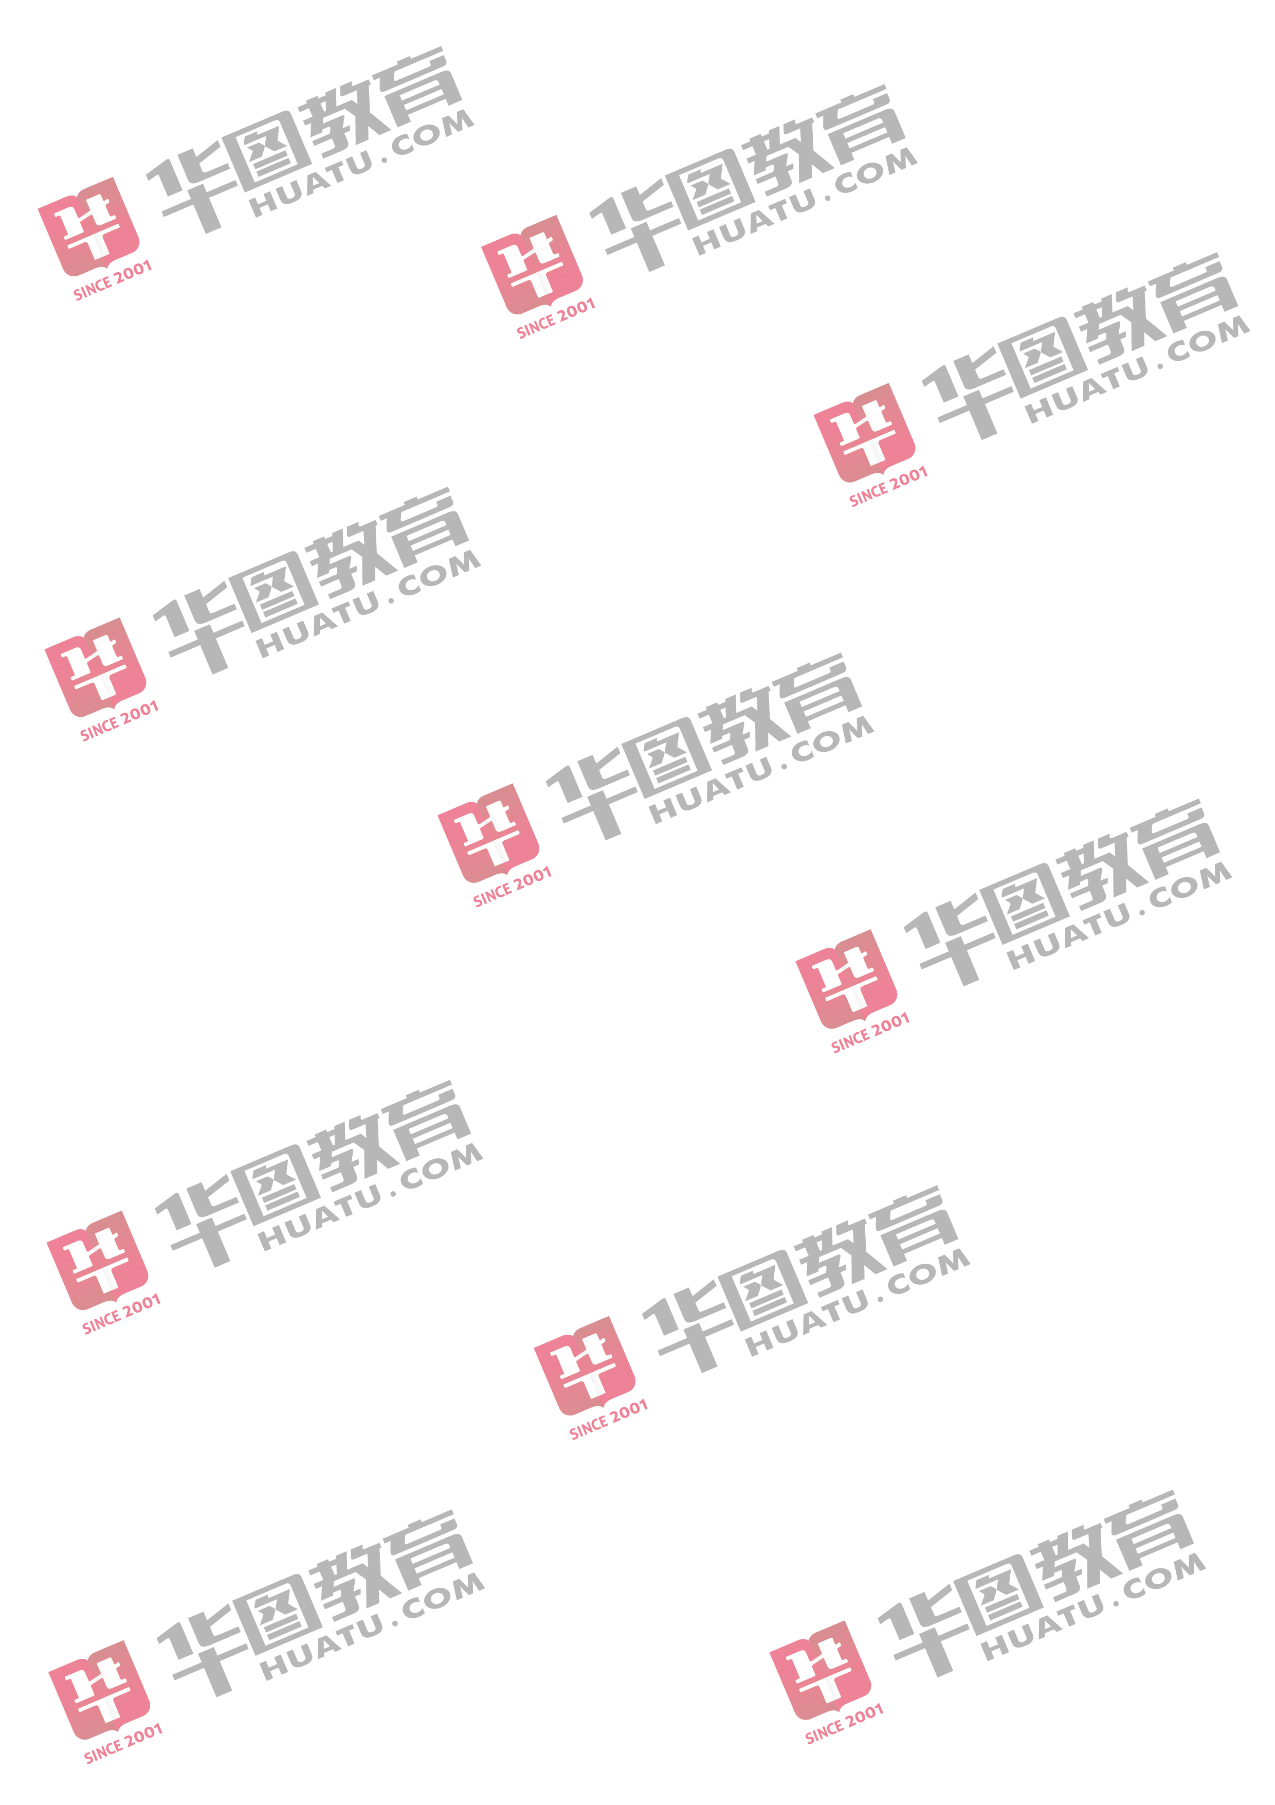
昆明市 | 石林自治县 | 石林自治县特岗招聘单位(小学音乐) | 本科及以上 | 小学及以上 | 1 | 37 | 15 | 15
昆明市 | 石林自治县 | 石林自治县特岗招聘单位(小学信息技术) | 本科及以上 | 小学及以上 | 1 | 129 | 70 | 70
昆明市 | 石林自治县 | 石林自治县特岗招聘单位2(小学语文) | 本科及以上 | 小学及以上 | 1 | 74 | 37 | 37
昆明市 | 石林自治县 | 石林自治县特岗招聘单位2(小学数学) | 本科及以上 | 小学及以上 | 1 | 51 | 27 | 27
昆明市 | 石林自治县 | 石林自治县特岗招聘单位2(小学英语) | 本科及以上 | 小学及以上 | 1 | 18 | 14 | 14
昆明市 | 石林自治县 | 石林自治县特岗招聘单位2(小学信息技术) | 本科及以上 | 小学及以上 | 1 | 24 | 8 | 8
昭通市 | 绥江县 | 绥江县特岗招聘单位(小学语文) | 本科及以上 | 小学及以上 | 3 | 185 | 69 | 23
昭通市 | 绥江县 | 绥江县特岗招聘单位(小学数学) | 本科及以上 | 小学及以上 | 2 | 123 | 7 | 4
昭通市 | 绥江县 | 绥江县特岗招聘单位(小学英语) | 本科及以上 | 小学及以上 | 8 | 88 | 53 | 7
昭通市 | 绥江县 | 绥江县特岗招聘单位(小学音乐) | 本科及以上 | 小学及以上 | 1 | 12 | 6 | 6
昭通市 | 绥江县 | 绥江县特岗招聘单位(中学语文) | 本科及以上 | 初中及以上 | 3 | 177 | 131 | 44
昭通市 | 绥江县 | 绥江县特岗招聘单位(中学数学) | 本科及以上 | 初中及以上 | 3 | 71 | 41 | 14
昭通市 | 绥江县 | 绥江县特岗招聘单位(中学英语) | 本科及以上 | 初中及以上 | 2 | 37 | 24 | 12
昭通市 | 绥江县 | 绥江县特岗招聘单位(中学生物) | 本科及以上 | 初中及以上 | 1 | 47 | 31 | 31
昭通市 | 绥江县 | 绥江县特岗招聘单位(中学政治) | 本科及以上 | 初中及以上 | 1 | 45 | 29 | 29
昭通市 | 绥江县 | 绥江县特岗招聘单位(中学历史) | 本科及以上 | 初中及以上 | 2 | 62 | 45 | 23
昭通市 | 绥江县 | 绥江县特岗招聘单位(中学地理) | 本科及以上 | 初中及以上 | 3 | 39 | 27 | 9
昭通市 | 绥江县 | 绥江县特岗招聘单位(中学音乐) | 本科及以上 | 初中及以上 | 2 | 15 | 10 | 5
曲靖市 | 宣威市 | 宣威市特岗招聘单位(小学语文) | 本科及以上 | 小学及以上 | 5 | 369 | 223 | 45
曲靖市 | 宣威市 | 宣威市特岗招聘单位(小学数学) | 本科及以上 | 小学及以上 | 5 | 323 | 155 | 31
曲靖市 | 宣威市 | 宣威市特岗招聘单位(小学英语) | 本科及以上 | 小学及以上与岗位学科一致 | 19 | 240 | 182 | 10
曲靖市 | 宣威市 | 宣威市特岗招聘单位(小学音乐) | 本科及以上 | 小学及以上与岗位学科一致 | 19 | 155 | 106 | 6
曲靖市 | 宣威市 | 宣威市特岗招聘单位(小学体育) | 本科及以上 | 小学及以上与岗位学科一致 | 19 | 426 | 178 | 9
曲靖市 | 宣威市 | 宣威市特岗招聘单位(小学美术) | 本科及以上 | 小学及以上与岗位学科一致 | 19 | 503 | 333 | 18
曲靖市 | 宣威市 | 宣威市特岗招聘单位(小学信息技术) | 本科及以上 | 小学及以上 | 4 | 159 | 65 | 16
曲靖市 | 宣威市 | 宣威市特岗招聘单位(中学语文) | 本科及以上 | 初中及以上 | 2 | 131 | 37 | 19
曲靖市 | 宣威市 | 宣威市特岗招聘单位(中学数学) | 本科及以上 | 初中及以上 | 2 | 90 | 43 | 22
曲靖市 | 宣威市 | 宣威市特岗招聘单位(中学英语) | 本科及以上 | 初中及以上与岗位学科一致 | 2 | 49 | 32 | 16
曲靖市 | 宣威市 | 宣威市特岗招聘单位(中学物理) | 本科及以上 | 初中及以上 | 3 | 72 | 34 | 11
曲靖市 | 宣威市 | 宣威市特岗招聘单位(中学化学) | 本科及以上 | 初中及以上 | 2 | 151 | 63 | 32
曲靖市 | 宣威市 | 宣威市特岗招聘单位(中学生物) | 本科及以上 | 初中及以上 | 3 | 147 | 75 | 25
曲靖市 | 宣威市 | 宣威市特岗招聘单位(中学政治) | 本科及以上 | 初中及以上 | 1 | 61 | 31 | 31
曲靖市 | 宣威市 | 宣威市特岗招聘单位(中学历史) | 本科及以上 | 初中及以上 | 3 | 99 | 53 | 18
曲靖市 | 宣威市 | 宣威市特岗招聘单位(中学地理) | 本科及以上 | 初中及以上 | 3 | 101 | 47 | 16
曲靖市 | 宣威市 | 宣威市特岗招聘单位(中学音乐) | 本科及以上 | 初中及以上与岗位学科一致 | 3 | 31 | 17 | 6
曲靖市 | 宣威市 | 宣威市特岗招聘单位(中学体育) | 本科及以上 | 初中及以上与岗位学科一致 |  | 71 | 34 | #DIV/0!
州市名称 | 县区名称 | 岗位 | 学历要求 | 教师资格要求 | 3 | 报名人数 | 审核通过人数 | #VALUE!
曲靖市 | 宣威市 | 宣威市特岗招聘单位(中学美术) | 本科及以上 | 初中及以上与岗位学科一致 | 2 | 61 | 26 | 13
曲靖市 | 宣威市 | 宣威市特岗招聘单位(中学信息技术) | 本科及以上 | 初中及以上 | 1 | 40 | 17 | 17
曲靖市 | 富源县 | 富源县特岗招聘单位(小学语文) | 本科及以上 | 小学及以上 | 16 | 777 | 353 | 22
曲靖市 | 富源县 | 富源县特岗招聘单位(小学数学) | 本科及以上 | 小学及以上 | 16 | 551 | 332 | 21
曲靖市 | 富源县 | 富源县特岗招聘单位(小学英语) | 本科及以上 | 小学及以上与岗位学科一致 | 16 | 162 | 78 | 5
曲靖市 | 富源县 | 富源县特岗招聘单位(小学音乐) | 本科及以上 | 小学及以上与岗位学科一致 | 7 | 67 | 18 | 3
曲靖市 | 富源县 | 富源县特岗招聘单位(小学体育) | 本科及以上 | 小学及以上与岗位学科一致 | 6 | 107 | 45 | 8
曲靖市 | 富源县 | 富源县特岗招聘单位(小学美术) | 本科及以上 | 小学及以上与岗位学科一致 | 6 | 147 | 30 | 5
曲靖市 | 富源县 | 富源县特岗招聘单位(小学信息技术) | 本科及以上 | 小学及以上 | 3 | 100 | 67 | 22
曲靖市 | 富源县 | 富源县特岗招聘单位(中学语文) | 本科及以上 | 初中及以上 | 6 | 297 | 167 | 28
曲靖市 | 富源县 | 富源县特岗招聘单位(中学数学) | 本科及以上 | 初中及以上 | 6 | 138 | 73 | 12
曲靖市 | 富源县 | 富源县特岗招聘单位(中学英语) | 本科及以上 | 初中及以上与岗位学科一致 | 6 | 99 | 16 | 3
曲靖市 | 富源县 | 富源县特岗招聘单位(中学物理) | 本科及以上 | 初中及以上 | 2 | 41 | 30 | 15
曲靖市 | 富源县 | 富源县特岗招聘单位(中学化学) | 本科及以上 | 初中及以上 | 2 | 127 | 63 | 32
曲靖市 | 富源县 | 富源县特岗招聘单位(中学生物) | 本科及以上 | 初中及以上 | 2 | 84 | 62 | 31
曲靖市 | 富源县 | 富源县特岗招聘单位(中学政治) | 本科及以上 | 初中及以上 | 2 | 63 | 36 | 18
曲靖市 | 富源县 | 富源县特岗招聘单位(中学历史) | 本科及以上 | 初中及以上 | 2 | 62 | 42 | 21
曲靖市 | 富源县 | 富源县特岗招聘单位(中学地理) | 本科及以上 | 初中及以上 | 2 | 45 | 35 | 18
曲靖市 | 罗平县 | 罗平县特岗招聘单位(小学语文) | 本科及以上 | 小学及以上与岗位学科一致 | 10 | 615 | 349 | 35
曲靖市 | 罗平县 | 罗平县特岗招聘单位(小学数学) | 本科及以上 | 小学及以上与岗位学科一致 | 5 | 305 | 169 | 34
曲靖市 | 罗平县 | 罗平县特岗招聘单位(小学英语) | 本科及以上 | 小学及以上与岗位学科一致 | 8 | 80 | 31 | 4
曲靖市 | 罗平县 | 罗平县特岗招聘单位(小学音乐) | 本科及以上 | 小学及以上与岗位学科一致 | 5 | 42 | 11 | 2
曲靖市 | 罗平县 | 罗平县特岗招聘单位(小学体育) | 本科及以上 | 小学及以上与岗位学科一致 | 5 | 110 | 49 | 10
曲靖市 | 罗平县 | 罗平县特岗招聘单位(小学美术) | 本科及以上 | 小学及以上与岗位学科一致 | 5 | 153 | 78 | 16
曲靖市 | 罗平县 | 罗平县特岗招聘单位(小学信息技术) | 本科及以上 | 小学及以上与岗位学科一致 | 2 | 45 | 17 | 9
曲靖市 | 罗平县 | 罗平县特岗招聘单位(中学语文) | 本科及以上 | 初中及以上与岗位学科一致 | 6 | 272 | 155 | 26
曲靖市 | 罗平县 | 罗平县特岗招聘单位(中学数学) | 本科及以上 | 初中及以上与岗位学科一致 | 6 | 166 | 106 | 18
曲靖市 | 罗平县 | 罗平县特岗招聘单位(中学英语) | 本科及以上 | 初中及以上与岗位学科一致 | 6 | 75 | 42 | 7
曲靖市 | 罗平县 | 罗平县特岗招聘单位(中学物理) | 本科及以上 | 初中及以上与岗位学科一致 | 6 | 137 | 76 | 13
曲靖市 | 罗平县 | 罗平县特岗招聘单位(中学化学) | 本科及以上 | 初中及以上与岗位学科一致 | 3 | 185 | 112 | 37
曲靖市 | 罗平县 | 罗平县特岗招聘单位(中学生物) | 本科及以上 | 初中及以上与岗位学科一致 | 3 | 147 | 93 | 31
曲靖市 | 罗平县 | 罗平县特岗招聘单位(中学政治) | 本科及以上 | 初中及以上与岗位学科一致 | 11 | 376 | 224 | 20
曲靖市 | 罗平县 | 罗平县特岗招聘单位(中学历史) | 本科及以上 | 初中及以上与岗位学科一致 | 4 | 132 | 84 | 21
曲靖市 | 罗平县 | 罗平县特岗招聘单位(中学地理) | 本科及以上 | 初中及以上与岗位学科一致 | 2 | 47 | 21 | 11
曲靖市 | 罗平县 | 罗平县特岗招聘单位(中学音乐) | 本科及以上 | 初中及以上与岗位学科一致 | 3 | 22 | 15 | 5
曲靖市 | 罗平县 | 罗平县特岗招聘单位(中学体育) | 本科及以上 | 初中及以上与岗位学科一致 | 4 | 108 | 59 | 15
曲靖市 | 罗平县 | 罗平县特岗招聘单位(中学美术) | 本科及以上 | 初中及以上与岗位学科一致 | 4 | 128 | 81 | 20
曲靖市 | 罗平县 | 罗平县特岗招聘单位(中学信息技术) | 本科及以上 | 初中及以上与岗位学科一致 |  | 73 | 23 | #DIV/0!
曲靖市 | 师宗县 | 师宗县特岗招聘单位(小学语文) | 本科及以上 | 小学及以上 | 2 | 257 | 214 | 107
州市名称 | 县区名称 | 岗位 | 学历要求 | 教师资格要求 | 5 | 报名人数 | 审核通过人数 | #VALUE!
曲靖市 | 师宗县 | 师宗县特岗招聘单位(小学数学) | 本科及以上 | 小学及以上 | 5 | 249 | 196 | 39
曲靖市 | 师宗县 | 师宗县特岗招聘单位(中学语文) | 本科及以上 | 初中及以上 | 3 | 103 | 75 | 25
曲靖市 | 师宗县 | 师宗县特岗招聘单位(中学数学) | 本科及以上 | 初中及以上 | 4 | 62 | 47 | 12
曲靖市 | 师宗县 | 师宗县特岗招聘单位(中学英语) | 本科及以上 | 初中及以上 | 5 | 51 | 33 | 7
曲靖市 | 师宗县 | 师宗县特岗招聘单位(中学地理) | 本科及以上 | 初中及以上 | 5 | 65 | 43 | 9
曲靖市 | 师宗县 | 师宗县特岗招聘单位(中学音乐) | 本科及以上 | 初中及以上 | 3 | 21 | 15 | 5
曲靖市 | 会泽县 | 会泽县特岗招聘单位(小学语文) | 本科及以上 | 小学及以上 | 13 | 731 | 331 | 25
曲靖市 | 会泽县 | 会泽县特岗招聘单位(小学数学) | 本科及以上 | 小学及以上 | 13 | 613 | 318 | 24
曲靖市 | 会泽县 | 会泽县特岗招聘单位(小学英语) | 本科及以上 | 小学及以上 | 15 | 117 | 59 | 4
曲靖市 | 会泽县 | 会泽县特岗招聘单位(小学音乐) | 本科及以上 | 小学及以上 | 8 | 51 | 22 | 3
曲靖市 | 会泽县 | 会泽县特岗招聘单位(小学体育) | 本科及以上 | 小学及以上 | 8 | 180 | 90 | 11
曲靖市 | 会泽县 | 会泽县特岗招聘单位(小学美术) | 本科及以上 | 小学及以上 | 8 | 187 | 105 | 13
曲靖市 | 会泽县 | 会泽县特岗招聘单位(小学信息技术) | 本科及以上 | 小学及以上 | 5 | 175 | 80 | 16
曲靖市 | 会泽县 | 会泽县特岗招聘单位(中学语文) | 本科及以上 | 初中及以上与岗位学科一致 | 7 | 316 | 121 | 17
曲靖市 | 会泽县 | 会泽县特岗招聘单位(中学数学) | 本科及以上 | 初中及以上与岗位学科一致 | 7 | 159 | 57 | 8
曲靖市 | 会泽县 | 会泽县特岗招聘单位(中学英语) | 本科及以上 | 初中及以上与岗位学科一致 | 7 | 93 | 47 | 7
曲靖市 | 会泽县 | 会泽县特岗招聘单位(中学物理) | 本科及以上 | 初中及以上与岗位学科一致 | 2 | 37 | 15 | 8
曲靖市 | 会泽县 | 会泽县特岗招聘单位(中学化学) | 本科及以上 | 初中及以上与岗位学科一致 | 2 | 115 | 40 | 20
曲靖市 | 会泽县 | 会泽县特岗招聘单位(中学生物) | 本科及以上 | 初中及以上与岗位学科一致 | 2 | 89 | 47 | 24
曲靖市 | 会泽县 | 会泽县特岗招聘单位(中学政治) | 本科及以上 | 初中及以上与岗位学科一致 | 2 | 63 | 20 | 10
曲靖市 | 会泽县 | 会泽县特岗招聘单位(中学历史) | 本科及以上 | 初中及以上与岗位学科一致 | 2 | 49 | 23 | 12
曲靖市 | 会泽县 | 会泽县特岗招聘单位(中学地理) | 本科及以上 | 初中及以上与岗位学科一致 | 2 | 30 | 13 | 7
曲靖市 | 会泽县 | 会泽县特岗招聘单位(中学音乐) | 本科及以上 | 初中及以上与岗位学科一致 | 5 | 45 | 19 | 4
...

